学習内容
制御フローとコード構造（比較演算子と論理演算子）

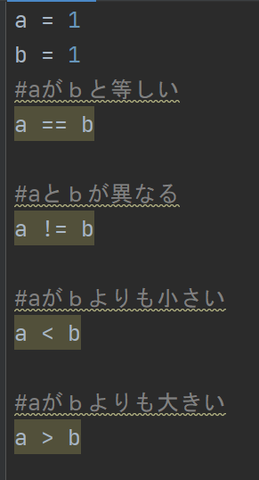
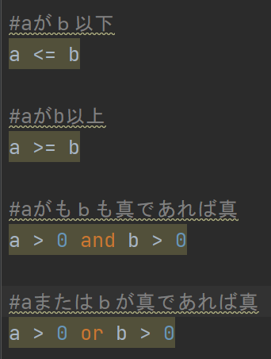

 | 変数の比較を行う場合このように表現することができる。
 | またここでこの比較した結果をprint関数で出力すると

 | Trueと返ってきてif文などで使うとすると

 | このように使うことができる。

 | また、

 | andを使うと二つの変数が同時に条件を満たしているかの確認を行うことができます。

 | 満たしていないとこのように偽とないります。

 | orの場合はどちらかが満たしていればよいので片方が偽でも出力結果は真となります。

 | 例えば、and、orを使わなかった場合
 | 例としてor

 | 同じ真だけを表示するプログラムを組んだとしても
 | 行数が倍になり、print関数の中身が同じ行が2行出来てしまっているので
 | 読みやすさを欠いてしまっているため、使えるところには論理演算子を使っていくほうがベスト。

制御フローとコード構造（InとNotの使いどころ）

 | このように定義したときにｙのリストの中にｘがあるかを確認することができる。

 | またNotを使うと

 | ｙのリストの中に１００という数字が入っていない時はnot_inと表示する
 | という書き方もできます。

 | また、notの使い方としてaとｂが等しい・ではないという書き方もできます。
 | しかし、Ｐｙｔｈｏｎの中ではこの書き方は推奨されていません。

 | 前のチャプターでやったように

 | aとｂは等しくない という書き方をするのが望ましいとされています。

 | では、どのようなときにnotを使うのでしょうか？

 | Pythonでは、if文などで条件にブーレン型を指定すると、is_ok == True としなくても勝手に判断
 | しれくれます。

 | このようなときに、

 | notで否定してあげるときに使うことがあります。

制御フローとコード構造（値が入っていない判断をするテクニック）

 | Ｐｙｔｈｏｎでは値が入っているかいないかの確認が容易に行えます。

 | 前回のチャプターで、Trueの場合自動で判断をしてくれましたが、

 | 数字があるか無いかでも判断してくれます。

 | また、文字列の場合も空白か文字が入っているかで判断をすることができます。

 | 配列にも有効なので、ほかの言語では配列に文字が入っているかどうかを確認するときに

 | len関数を使てリストの長さを見て値がはいいているかどうかを確認する必要がありましたが、
 | Ｐｙｔｈｏｎでは必要ありません。

 | falseとして扱われるもの

制御フローとコード構造（Noneを判定する場合）

 | Nullを意味するNoneについて

 | 変数にNoneと入れてprint関数で表示するとNoneと返ってきます。

 | help関数に入れてみてみると

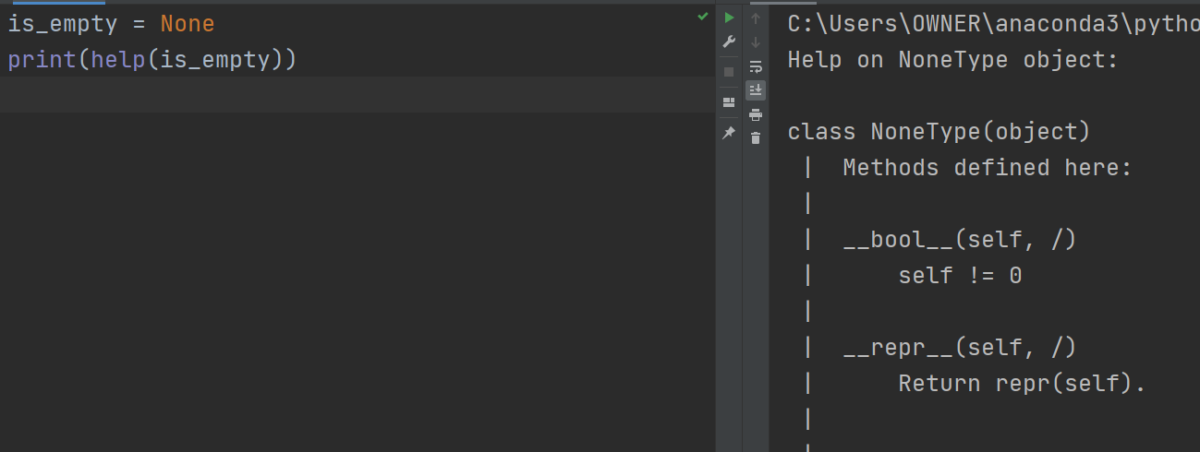

 | クラスがNoneTypeという風に出てきます。
 | これは、実体がないようなNullオブジェクトになります。

 | 変数を宣言したいけど何も入れたくない時に使います。

 | if文のプログラムに is_empty == None とするとこのようにNone!!!と表示されます。

 | ただし、Ｐｙｔｈｏｎでは上記のように＝＝でNoneを比べることは推奨されていません。

 | 比べる方法としてisを使います。
 | ではisについてどのようなものか確認します。

 | 1 == True とするときTrueが返ってきます。
 | 1という存在が真であるかということとTrueが真であるかという比較になります。
 | ではisを使うとどうなるか。

 | Falseという答えが返ってきました。

 | これは1というオブジェクトがTrueというオブジェクトと同一であるかという意味の比較
 | となるので偽であるという返答が返ってきたことになります。

 | もちろん True is True, None is None とするとどちらもTrueが返ってきます。

 | isについてはNoneであるかどうかを確認するときに主に使用されるため、変数に値が入っている場合
 | には比較演算子等を使って比較することになる。

制御フローとコード構造（While文とcontinue文とbreak文）

 | while文

 | 言わずもがな繰り返し文。

 | break文

 | while文で無限ループをしてcountが5以上になったときにループを抜けてくださいという使い方
 | ができる。

 | continue文

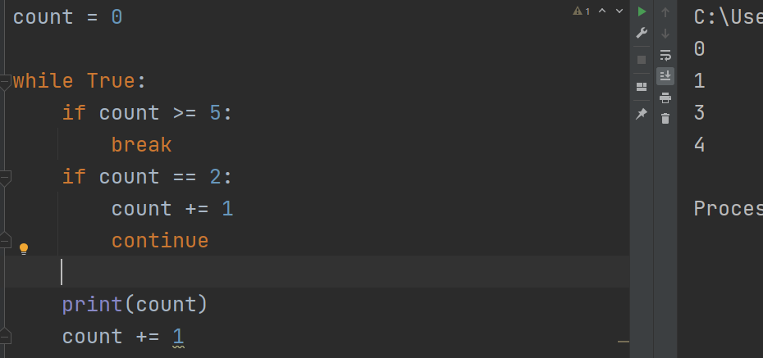

 | 表示結果から2が消えました。

 | これは、countが２の時にcount += 1とcontinueが実行されていますが、
 | このcontinueが時刻されるとしたのprint(count)が実行されずに次のループに飛んでください
 | という意味となります。

制御フローとコード構造（While else文）

 | まず基本の形としてwhile文を書きます。

 | では最後にelse文を入れてdoneと表示するように書きます。
 | これは条件に照らしてループを抜けた後にelse後のdoneを表示するというプログラムを実行する
 | という流れになっています。

 | この時、


 | while文の処理の中にcount == 1の時breakで抜けてくださいという命令を書き込むと、
 | 0が出力されて処理が終了します。

 | ですので、開発などにおいてbreakで抜けた場合は実行したくない処理をelseの後に書くことができる
 | という使い方をします。

制御フローとコード構造（input関数）

 | プログラム実行中に入力を待つことができるinput関数
 | ここでは、okと入れない限りnextと表示されて無限ループで回り続けます。

 | また、上記の場合はString型の入力となるが数字の入力にも対応させることができて

 | wordをint型に変換することで数字との比較も可能です。

 | ただし、

 |  | 文字を入れてしまうと
 |  | エラーとなってしまうので
 |  | そこは対策が必要

 | 例外処理については今後の講座で出てくるのでそこでまとめることとする。

 | 最後に。。。

 | 今回は、比較演算子等のプログラムを組んだことがあれば誰でも知っているような事から、
 | while文にelseを使ったり、配列の中身の有無をTrue Falseで返してくれる物などＰｙｔｈｏｎならでは
 | の内容まで知ることができたのでとても勉強になった。
 | 今後もまた新たな発見があるのではないかと思うので、楽しみである。

 | 以上

